상품제안서
(국산)세이프티씰 플렉스 3in1 (차량용비상망치+안전벨트커터+SOS기능) | 상품코드: S29550

 |  |  |  |  |  |  | 02-713-8555 | www.synergygift.co.kr
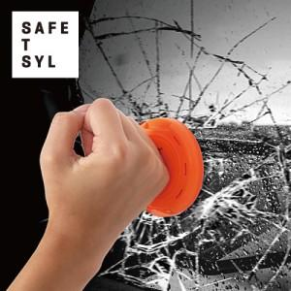

【상세/제작정보】

【인쇄/포장옵션】 | 스티커 / 자체케이스

【공급단가】 | 수량 | 30~ | 100~ | 300~ | 500~ | 1,000~
*VAT별도 | 단가 | 21,600원 | 20,800원 | 20,000원 | 19,200원 | 18,720원

【상품 URL】 | https://www.synergygift.co.kr:443/src/goods_detail.php?gdno=29550

